Resumen
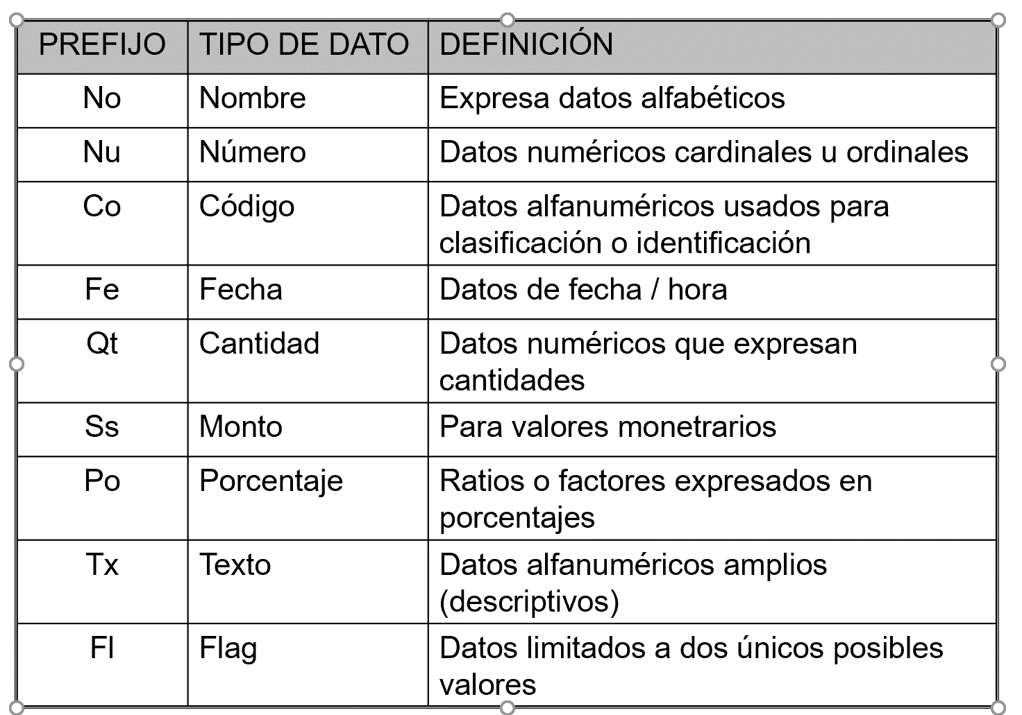

 |  |  |  |  |  | ALUMNO
 |  |  |  |  |  | CoAlumno(PK) | NoAlumno | NoApellidoAlumno | NoSegundoApellidoAlumno | CoDNI | FeNac | CoCarrera (FK) | CoSede (FK)
 |  |  |  |  |  | u2020023039 | Edwar | Castillo | Huanca | 745859596 | 2021-01-01 | ISI | MO
 |  |  |  |  |  | u2020398485 | Cindy | Mendoza | Ibarra | 745958409 | 2021-07-06 | ISI | MO

 |  |  |  |  |  | CARRERA |  |  |  |  | SEDE
 |  |  |  |  |  | CoCarrera(PK) | NoCarrera |  |  |  | CoSede (PK) | NoSede | TxDireccion
 |  |  |  |  |  | ISI | Ingeniería de Sistemas |  |  |  | MO | Monterrico
 |  |  |  |  |  | ISW | Ingeniería de Software

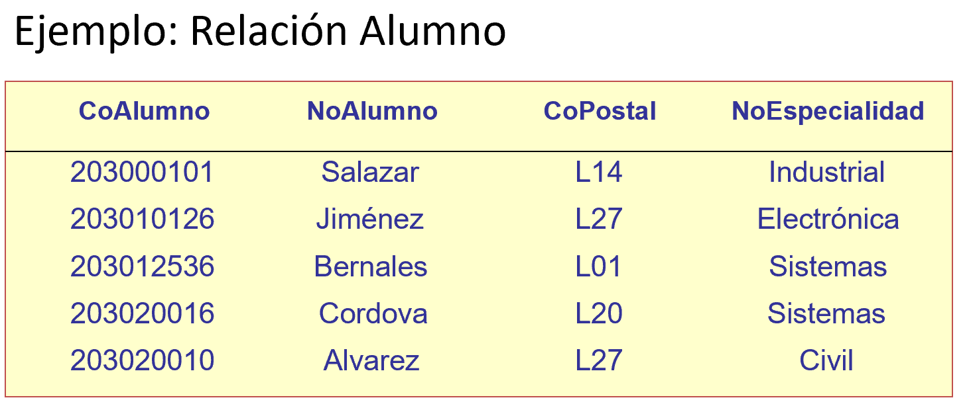
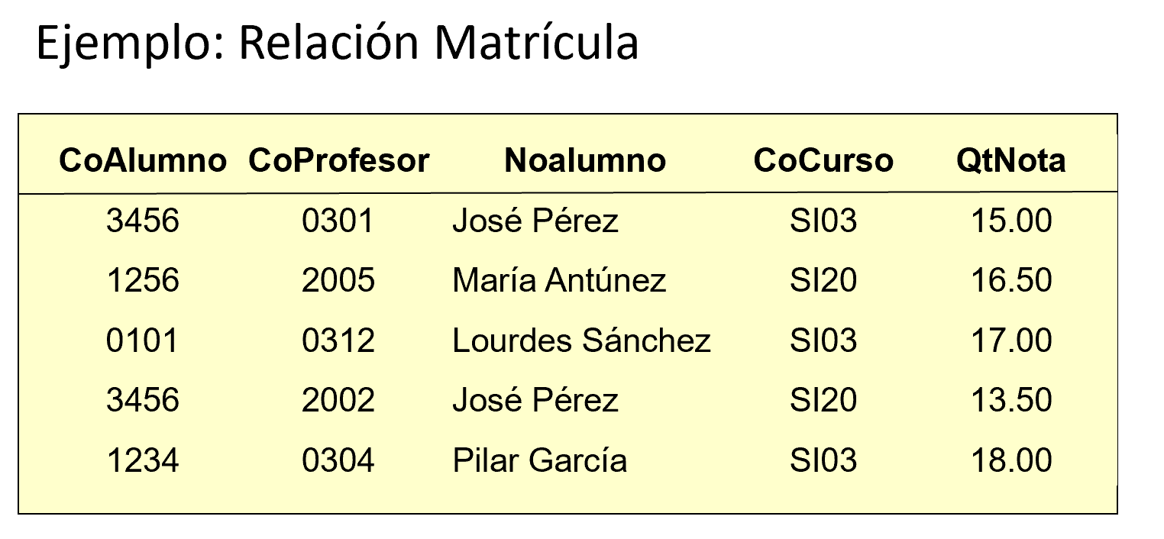
DEPENDENCIA FUNCIONAL
Para un valor del atributo X existe un solo valor del atributo Y
X determina funcionalmente a Y o Y depende funcionalmente de X

X | Y
CoAlumno | NoAlumno
u2020023039 | Edwar
u2020398485 | Cindy

X | Y
NoAlumno | CoAlumno |  |  |  |  |  |  | CoAlumno
Cindy | u2020398485 |  |  |  |  |  |  | NoAlumno
 | u2020399495 |  |  |  |  |  |  | CoPostal
 | u2020345599 |  |  |  |  |  |  | NoEspecialidad

X | Y |  |  |  |  |  |  | X | Y |  | X | Y
CoALumno | CoDNI |  |  |  |  |  |  | CoAlumno | CoPostal |  | CoAlumno | NoEspecialidad
u2020023039 | 745859596 |  |  |  |  |  |  | 2030000101 | L14 |  | 2030000101 | Industrial |  | CoAlumno | X | Y |  | X | Y
 |  |  |  |  |  |  |  |  |  |  |  |  |  | CoProfesor | CoAlumno | CoProfesor |  | CoProfesor | CoAlumno
X | Y |  |  |  |  |  |  |  |  |  |  |  |  | NoAlumno | 3456 |  |  | 2005
CoDNI | CoALumno |  |  |  |  |  |  |  |  |  |  |  |  | CoCurso
 |  |  |  |  |  |  |  | X | Y |  |  |  |  | QtNota
 |  |  |  |  |  |  |  | CoPostal | CoAlumno |  |  |  |  |  | X | Y |  | X | Y
X | Y |  |  |  |  |  |  | L14 | .. |  |  |  |  |  | CoProfesor | CoCurso |  | CoCurso | CoProfesor
FeNacimiento | NoAlumno |  |  |  |  |  |  |  | .. |  |  |  |  |  | 301
2021-01-01

X | Y |  |  |  |  |  |  |  |  |  |  |  |  |  | CoAlumno | CoCurso | CoProfesor
NoAlumno | FeNacimiento |  |  |  |  |  |  |  |  |  |  |  |  |  | 3456 | SI03 | 0009
Cindy

 |  |  |  |  |  |  |  |  |  |  |  |  |  |  |  |  |  |  |  | X | Y
 |  |  |  |  |  |  |  |  |  |  |  |  |  |  | CoAlumno | CoCurso | QtNota |  |  | Calumno | QtNota
X | Y |  |  |  |  |  |  |  |  |  |  |  |  |  | 3456 | SI03 | 14
CoALumno | FeNacimiento
u2020023039 | 2021-01-01

1) DEPENDENCIA FUNCIONAL COMPLETA (DFC)
En una entidad R, todos los atributos dependen funcionalmente de TODA* la PK
 | R(X,Y) | Z,W, …

* No solo depende de una parte de la PK
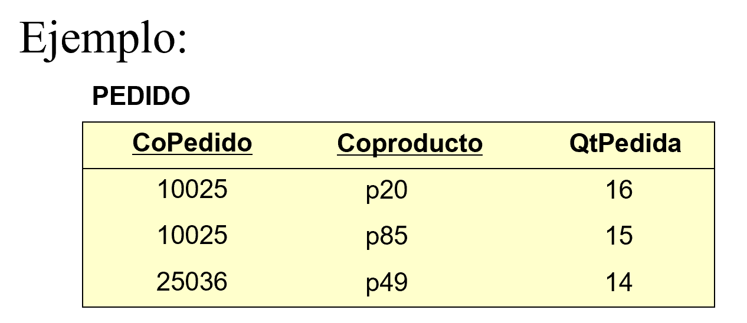

 |  |  |  |  |  | PEDIDO | PK= (CoPedido, CoProducto)
 |  |  |  |  |  | CoPedido | Todos los atibutos = (QtPedida)
 |  |  |  |  |  | CoProducto
 |  |  |  |  |  | QtPedida

2FN:
1) Preguntar:
El atributo Y depende de TODA la PK?
SI: Se queda en la entidad
NO: Se va a otra entidad

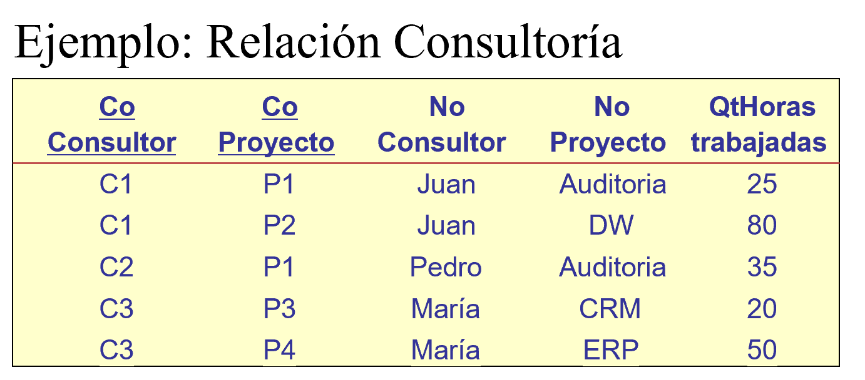
 |  |  |  |  |  | CONSULTORIA |  | CONSULTORIA |  | CONSULTOR
 |  |  |  |  |  | CoConsultor |  | CoConsultor |  | CoConsultor
 |  |  |  |  |  | CoProyecto |  | CoProyecto |  | NoConsultor
 |  |  |  |  |  | NoConsultor |  | QtHorasTrab
 |  |  |  |  |  | NoProyecto |  |  |  | PROYECTO
 |  |  |  |  |  | QtHorasTrab |  |  |  | CoProyecto
 |  |  |  |  |  |  |  |  |  | NoProyecto

 |  |  | PK= (CoConsultor, CoProyecto)
 |  |  | Todos los atributos = (NoConsultor, NoProyecto, QtHoras)

2) DEPENDENCIA FUNCIONAL TRANSITIVA
En una entidad R, existe un atributo W que depende funcionalmente de Z y Z depende funcionalmente de la PK (X,Y)

 | R.(X,Y) | Z | W

W es funcionalmente dependiente de Z y es transitivamente dependiente de (X,Y)

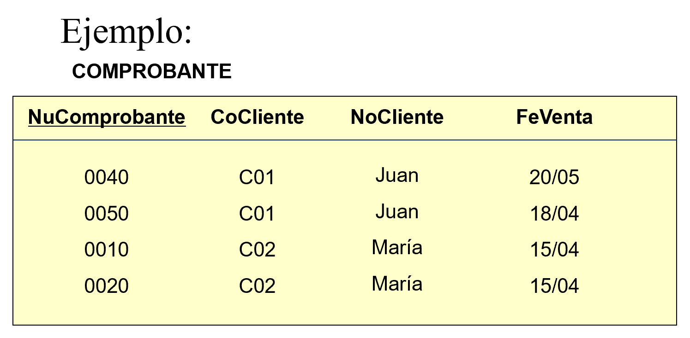

 |  |  |  |  |  |  | COMPROBANTE |  | COMPROBANTE |  | CLIENTE
 |  |  |  |  |  |  | NuComprobante |  | NuComprobante |  | CoCliente
 |  |  |  |  |  |  | CoCliente |  | CoCliente |  | NoCliente
 |  |  |  |  |  |  | NoCliente |  | FeVenta
3FN:
1) Copiar mi entidad anterior con SOLO las PKs
2) Preguntar:
El atributo Y depende DIRECTAMENTE la PK?
SI: Se queda en la entidad
NO: Se va a otra entidad
 |  |  |  |  |  |  | FeVenta

 |  |  |  |  |  |  | X | Y
 |  |  |  |  |  | CoCliente |  | NuComprobante
 |  |  |  |  |  | C01 |  | 0040
 |  |  |  |  |  |  |  | 0050

 |  |  |  |  |  |  | X | Y
 |  |  |  |  |  | NuComprobante |  | CoCliente
 |  |  |  |  |  | 0040 |  | C01

 |  |  |  |  |  |  | X | Y
 |  |  |  |  |  | NuComprobante |  | FeVenta
 |  |  |  |  |  | 0040 |  | 2021-05-20
1FN:
* En una entidad no existe orden ni de filas ni de columnas
* Todas las entidades tienen una PK
* En una entidad existen valores atomicos/simples: En la intersección de la s filas con las columnas debería haber un solo valor del dominio aplicable
* Cada columna (atributo) tiene un solo tipo de dato
2FN:
* Debe estar en 1FN
* Todas las entidades deben estar en DFC
Todos los atributos dependen de TODA la PK
(no solo de una parte de la PK)
Tip: Si la PK tiene 1 solo atributo ya está en 2FN
3FN:
* Debe estar en 2FN
* No debe existir DFT:
Todos los atributos dependen DIRECTAMENTE de la PK
4FN:
* Debe estar en 3FN
* Las DMV siempre van en otra entidad
Tip: Todos los atributos que forman parte de la determinante siempre son PK

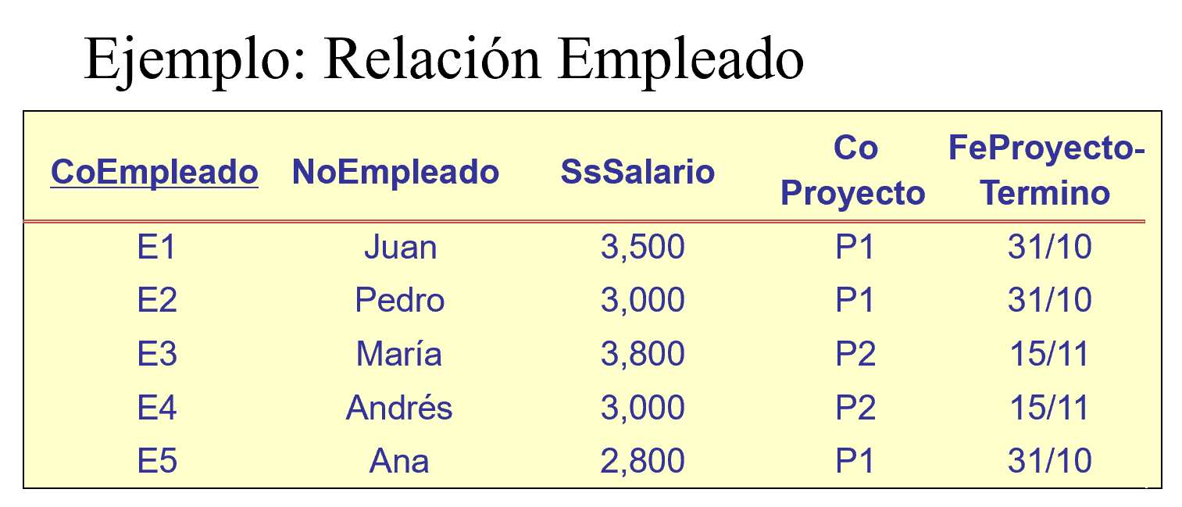

 |  |  |  |  |  |  | EMPLEADO
 |  |  |  |  |  |  | CoEmpleado
 |  |  |  |  |  |  | NoEmpleado
 |  |  |  |  |  |  | SsSalario
 |  |  |  |  |  |  | CoProyecto
 |  |  |  |  |  |  | FeProyecto-Termino

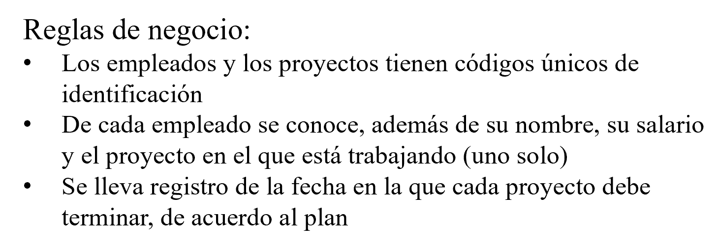

 |  |  |  |  |  |  | CoProyecto | CoEmpleado
 |  |  |  |  |  |  | P1

 |  |  |  |  |  |  | CoEmpleado | CoProyecto
 |  |  |  |  |  |  | E1 | P1

EJEMPLO 1FN
ALUMNO
CoAlumno(PK) | NoAlumno | NoApellidoAlumno | NoSegundoApellidoAlumno | CoDNI | FeNac | CoCarrera (FK) | CoSede (FK) | TxDirección
u2020023039 | Edwar | Castillo | Huanca | 745859596 | 2021-01-01 | ISI | MO | Av. Primavera 456. Surco. Departamento 201
u2020398485 | Cindy Lorena Estrella | Mendoza del Pilar | Ibarra | 745958409 | 2021-07-06 | ISI | MO | Av. San Miguel 562. San Miguel

DEPENDENCIA MULTIVALOR |  |  |  |  | CoCurso | o |  | CoCurso
Bidireccional |  |  |  |  | CoProfesor |  |  | CoProfesor
 |  |  |  |  | CoTexto |  |  | CoTexto

X | Y = | Y | X

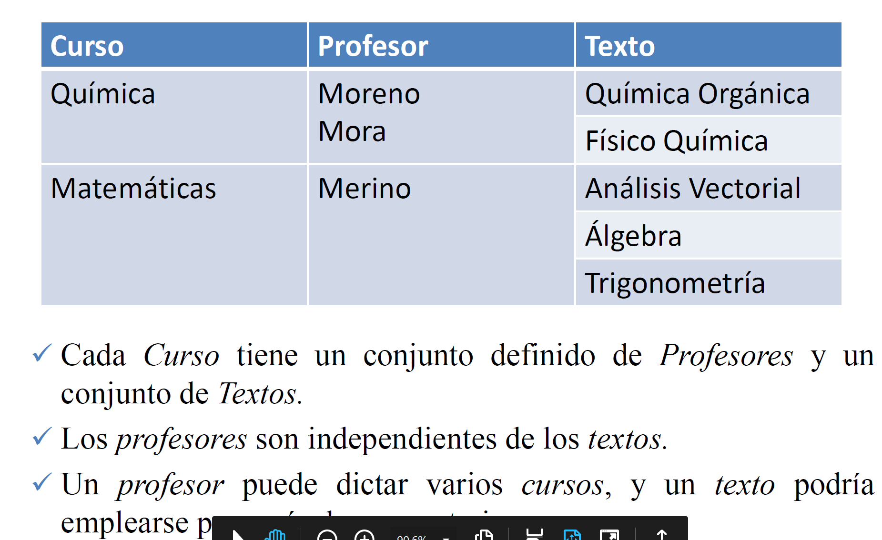
 |  |  |  |  | X | Y |  | X | Y
 |  |  |  |  | CoCurso | CoProfesor |  | CoCurso | CoTexto
 |  |  |  |  | Quimica | Moreno |  | Quimica | Quimica Organica
 |  |  |  |  | Quimica | Mora |  | Quimica | Fisico Quimica
 |  |  |  |  | Fisicoquimica | Mora |  | Fisicoquimica | Fisico Quimica

 |  |  |  |  | o
 |  |  |  |  | CoCurso | CoProfesor1 | CoProfesor2
 |  |  |  |  | Quimica | Moreno | Mora
 |  |  |  |  | Fisicoquimica | Mora | null

 |  |  |  |  | PARTIDO
 |  |  |  |  | CoPartido | CoEquipo
 |  |  |  |  | P1 | EQ1 - Peru
 |  |  |  |  | P1 | EQ2 - Colombia
 |  |  |  |  | P2 | EQ1 - Peru
 |  |  |  |  | P2 | EQ3 - Venezuela

 |  |  |  |  | o

 |  |  |  |  | CoPartido | CoEquipo 1 | CoEquipo 2
 |  |  |  |  | P1 | EQ1 | EQ2
 |  |  |  |  | P2 | EQ1 | EQ3

INFRACCIONES
Ya está en 4FN
 |  | PASO 1: 1 FN |  |  | PASO 2: Separar DMV | PASO 3 : Todo debe estar en DFC (2FN) |  | PASO 4 : NO DFT (3FN) |  | ENTIDADES RESULTANTES
 |  | * PK: minimo conjunto de atributos que determinan al resto de atributos |  |  |  | ¿El atributo Y depende de TODA la PK? |  | ¿El atributo Y depende DIRECTAMENTE la PK?
 |  | PK = (Nu_PAPELETA, Co_INFRACCION,Co_POLICIA) |  |  |  | SI: Se queda en la entidad |  | SI: Se queda en la entidad
 |  | R= ( |  |  | PAPELETA_INFRACCION | NO: Se va a otra entidad donde este su determinante |  | NO: Se va a otra entidad donde este su determinante
 |  |  | Co_PLACA |  | Nu_PAPELETA
 | Co_PLACA |  | No_MARCA |  | Co_INFRACCION | PAPELETA | INFRACCION | PAPELETA | INFRACCION | PAPELETA | INFRACCION
 | No_MARCA |  | No_MODELO |  |  | Nu_PAPELETA | Co_INFRACCION | Nu_PAPELETA | Co_INFRACCION | Nu_PAPELETA | Co_INFRACCION
 | No_MODELO |  | Co_LICENCIA |  |  | Co_PLACA | No_INFRACCION | Co_PLACA | No_INFRACCION | Co_PLACA | No_INFRACCION
 | Co_LICENCIA |  | No_CONDUCTOR |  | PAPELETA_POLICIA | No_MARCA | Ss_MULTA | Co_LICENCIA | Ss_MULTA | Co_LICENCIA | Ss_MULTA
 | No_CONDUCTOR |  | Fe_EXPEDICION |  | Nu_PAPELETA | No_MODELO |  | Fe_PAPELETA |  | Fe_PAPELETA
 | Fe_EXPEDICION |  | Nu_PAPELETA |  | Co_POLICIA | Co_LICENCIA
 | Nu_PAPELETA |  | Fe_PAPELETA |  |  | No_CONDUCTOR |  |  | VEHICULO |  | VEHICULO
 | Fe_PAPELETA |  | Co_INFRACCION |  |  | Fe_EXPEDICION | POLICIA | POLICIA | Co_PLACA | POLICIA | Co_PLACA
 | Co_INFRACCION |  | No_INFRACCION |  |  | Fe_PAPELETA | Co_POLICIA | Co_POLICIA | No_MARCA | Co_POLICIA | No_MARCA
 | No_INFRACCION |  | Ss_MULTA |  |  |  | No_POLICIA | No_POLICIA | No_MODELO | No_POLICIA | No_MODELO
 | Ss_MULTA |  | Co_POLICIA |  |  |  | Co_Rango | Co_Rango |  | Co_Rango
 | Co_POLICIA |  | No_POLICIA |  |  |  | Po_COMISION |  | LICENCIA |  | LICENCIA
 | No_POLICIA |  | Po_COMISION |  |  |  |  | RANGO | Co_LICENCIA | RANGO | Co_LICENCIA
Tip 1: Si el atributo depende de otro atributo que NO es PK :
Se va a ir donde está su determinante
Tip2: NO SE CREAN NUEVAS PKs
 | Po_COMISION |  | Co_Rango |  |  |  |  | Co_Rango | No_CONDUCTOR | Co_Rango | No_CONDUCTOR
 | Co_Rango |  |  | ) |  |  |  | Po_COMISION | Fe_EXPEDICION | Po_COMISION | Fe_EXPEDICION

1) Copiar las entidades con solo sus PKs
2) SE CREAN NUEVAS PKS
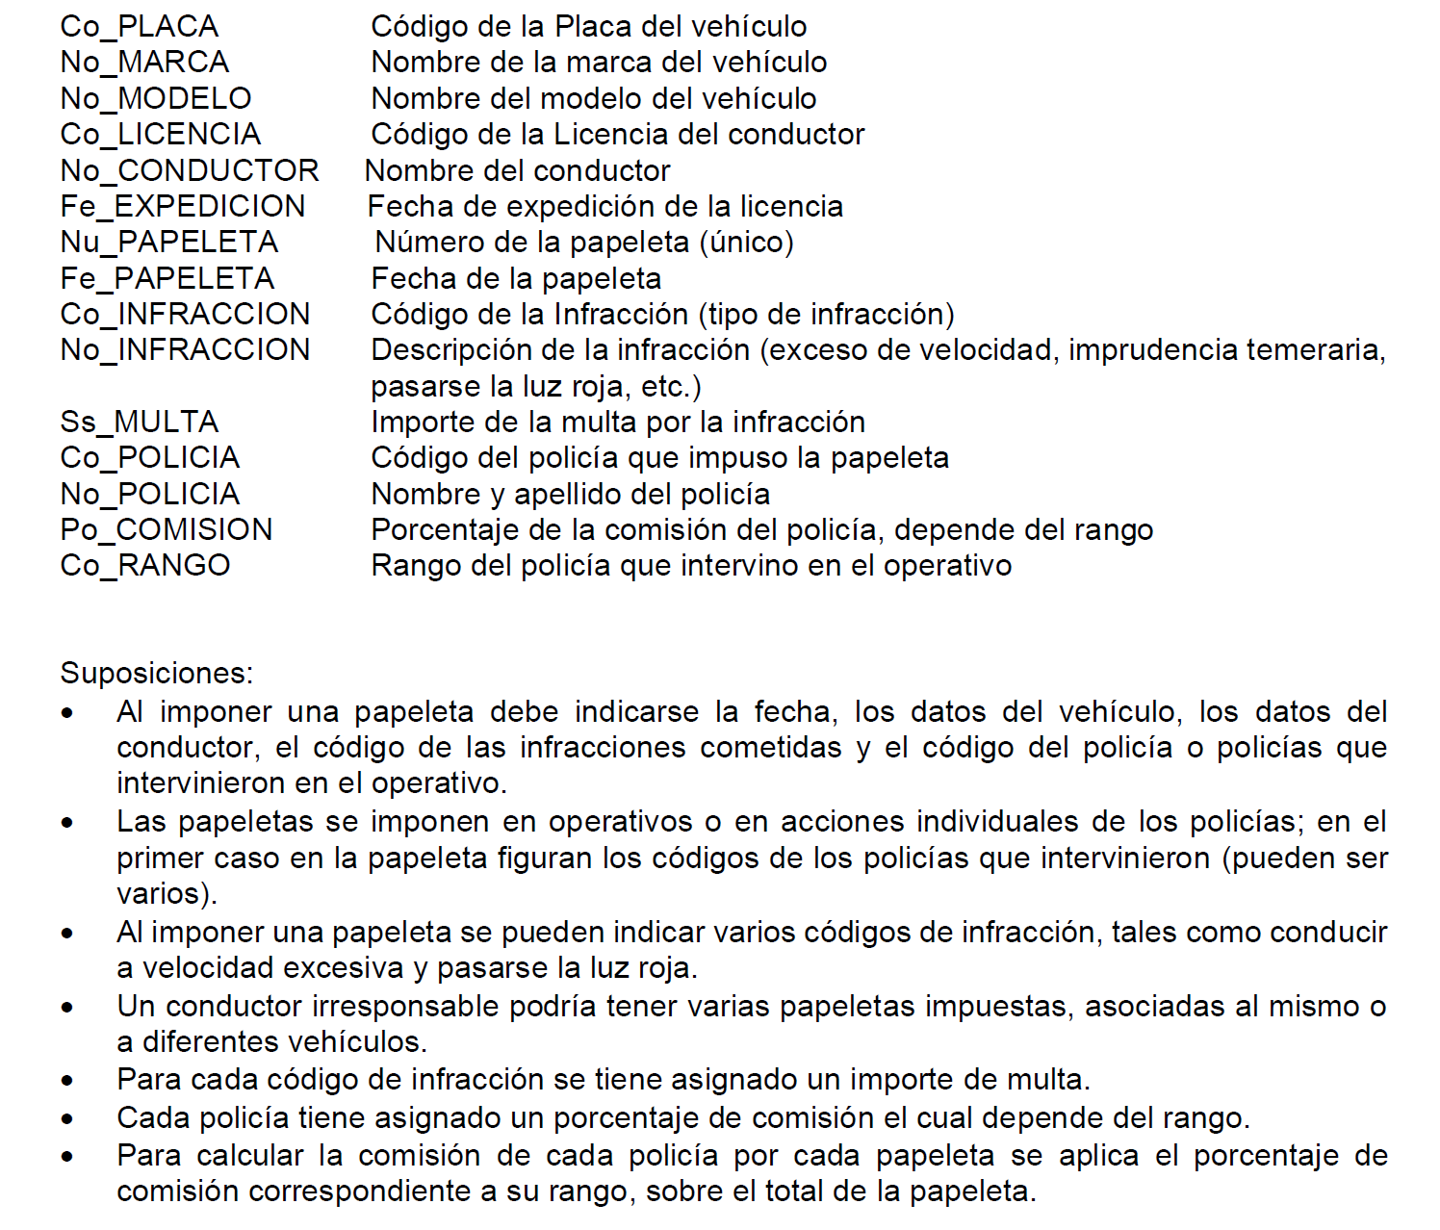
 |  |  |  |  |  |  |  |  |  | PAPELETA_INFRACCION | PAPELETA_POLICIA = (Nu_PAPELETA , Co_POLICIA)
PAPELETA |  |  |  |  |  |  |  |  |  | Nu_PAPELETA
Nu_PAPELETA | Fe_PAPELETA | Co_LICENCIA | Co_PLACA |  |  |  |  |  |  | Co_INFRACCION
0001 | 2021-10-16 | LC010010 | V98-094
0002 | 2021-10-16 | LC010010 | B89-024

Nu_PAPELETA |  | Co_POLICIA

Nu_PAPELETA |  | Co_INFRACCION
0001

RESERVA
 |  |  | PASO 1: 1 FN |  |  |  |  | PASO 2: Separar DMV |  | PASO 3 : Todo debe estar en DFC (2FN) |  | PASO 4 : NO DFT (3FN) |  |  | ENTIDADES RESULTANTES
 |  |  | * PK: minimo conjunto de atributos que determinan al resto de atributos |  |  |  |  |  |  | ¿El atributo Y depende de TODA la PK? |  | ¿El atributo Y depende DIRECTAMENTE la PK?
 |  |  | PK = (Co_Reserva,Co_Placa,Co_Accesorio) |  |  |  |  |  |  | SI: Se queda en la entidad |  | SI: Se queda en la entidad
 |  |  | R= ( |  |  |  |  |  |  | NO: Se va a otra entidad donde este su determinante |  | NO: Se va a otra entidad donde este su determinante
 | Co_Cliente
 | No_Cliente |  |  | Co_Cliente |  |  |  |  | VEHICULO_ACCESORIO | VEHICULO | ACCESORIO | VEHICULO | ACCESORIO |  | VEHICULO | ACCESORIO
 | Tx_Clidireccion |  |  | No_Cliente |  |  |  |  | Co_Placa | Co_Placa | Co_Accesorio | Co_Placa | Co_Accesorio |  | Co_Placa | Co_Accesorio
 | Nu__CliTelefono |  |  | Tx_Clidireccion |  |  |  |  | Co_Reserva | No_Color | No_Accesorio | No_Color | No_Accesorio |  | No_Color | No_Accesorio
 | Co_Aval |  |  | Nu__CliTelefono |  |  |  |  | Co_Accesorio | No_Modelo | No_AccesorioMarca | No_Modelo | No_AccesorioMarca |  | No_Modelo | No_AccesorioMarca
 | Co_Reserva |  |  | Co_Aval |  |  |  |  |  | No_VehiculoMarca | Co_Placa | No_VehiculoMarca |  |  | No_VehiculoMarca
 | Fe_ReservaInicio |  |  | Co_Reserva |  |  |  |  | VEHICULO_RESERVA | Ss_PrecioAlquiler |  | Ss_PrecioAlquiler |  |  | Ss_PrecioAlquiler
 | Fe_ReservaFin |  |  | Fe_ReservaInicio |  |  |  |  | Co_Placa | Co_Garaje |  | Co_Garaje |  |  | Co_Garaje
 | Co_Placa |  |  | Fe_ReservaFin |  |  |  |  | Co_Reserva | Tx_GarDireccion
 | No_Color |  |  | Co_Placa
 | No_Modelo |  |  | No_Color |  |  |  |  |  |  |  | GARAJE | AGENCIA | VEHICULO_RESERVA | GARAJE | AGENCIA | VEHICULO_RESERVA
 | No_VehiculoMarca |  |  | No_Modelo |  |  |  |  |  |  |  | Co_Garaje | Co_Agencia | Co_Reserva | Co_Garaje | Co_Agencia | Co_Reserva
 | Ss_PrecioAlquiler |  |  | No_VehiculoMarca |  |  |  |  |  |  |  | Tx_GarDireccion | No_Agencia | Co_Placa | Tx_GarDireccion | No_Agencia | Co_Placa
 | Qt_Gasolina |  |  | Ss_PrecioAlquiler |  |  |  |  |  |  |  |  | Nu__Agetelefono | Qt_Gasolina |  | Nu__Agetelefono | Qt_Gasolina
 | Fl_Entregado |  |  | Qt_Gasolina |  |  |  |  |  |  |  |  | Tx_AgeDireccion | Fl_Entregado |  | Tx_AgeDireccion | Fl_Entregado
 | Co_Agencia |  |  | Fl_Entregado |  |  |  |  |  |  |  |  |  | Co_Accesorio
 | No_Agencia |  |  | Co_Agencia |  |  |  |  |  | RESERVA |  | RESERVA | CLIENTE |  | RESERVA | CLIENTE
DMV: los atributos que forman parte de la DMV son determinantes AMBOS y por lo tanto AMBOS son PKs
 | Nu__Agetelefono |  |  | No_Agencia |  |  |  |  |  | Co_Reserva |  | Co_Reserva | Co_Cliente |  | Co_Reserva | Co_Cliente
 | Tx_AgeDireccion |  |  | Nu__Agetelefono |  |  |  |  |  | Co_Cliente |  | Co_Cliente | No_Cliente |  | Co_Cliente | No_Cliente
 | Co_Garaje |  |  | Tx_AgeDireccion |  |  |  |  |  | No_Cliente |  | Fe_ReservaInicio | Tx_Clidireccion |  | Fe_ReservaInicio | Tx_Clidireccion
 | Tx_GarDireccion |  |  | Co_Garaje |  |  |  |  |  | Tx_Clidireccion |  | Fe_ReservaFin | Nu__CliTelefono |  | Fe_ReservaFin | Nu__CliTelefono
 | Co_Accesorio |  |  | Tx_GarDireccion |  |  |  |  |  | Nu__CliTelefono |  | Co_Agencia | Co_Aval |  | Co_Agencia | Co_Aval
 | No_Accesorio |  |  | Co_Accesorio |  |  |  |  |  | Co_Aval
 | No_AccesorioMarca |  |  | No_Accesorio |  |  |  |  |  | Fe_ReservaInicio
 |  |  |  | No_AccesorioMarca |  |  |  |  |  | Fe_ReservaFin |  |  |  |  | VEHICULO_ACCESORIO
 |  |  |  |  |  |  |  |  |  | Co_Agencia |  |  |  |  | Co_Placa
 |  |  |  |  | ) |  |  |  |  | No_Agencia |  |  |  |  | Co_Reserva
 |  |  |  |  |  |  |  |  |  | Nu__Agetelefono |  |  |  |  | Co_Accesorio
 |  |  |  |  |  |  |  |  |  | Tx_AgeDireccion
 |  |  |  |  |  |  |  |  |  | Co_Placa
X | Y |  |  |  |  |  |  |  |  | Qt_Gasolina
Co_Cliente | Co_Reserva |  |  |  | VEHICULO_ACCESORIO |  |  |  |  | Fl_Entregado
CL1 | R1 |  |  |  | Co_Placa | Co_Accesorio
 | R10 |  |  |  | B4F-034 | A1
 | R15 |  |  |  | B4F-034 | A3
 |  |  |  |  | H8K-349 | A2
 |  |  |  |  | H8K-349 | A3

X | Y
Co_Reserva | Co_Cliente
R1 | CL1 |  |  |  | ACCESORIO
R10 | CL1 |  |  |  | Co_Accesorio | No_Accesorio | No_AccesorioMarca
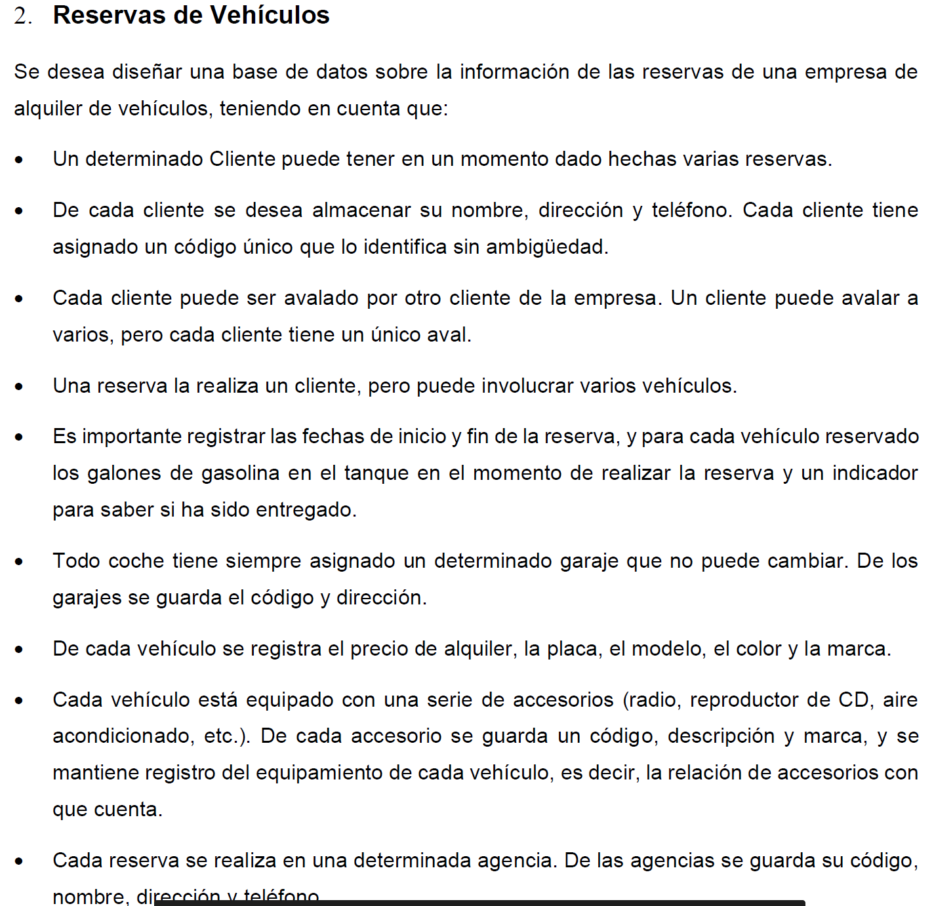
 |  |  |  |  | A1 | Radio XZ | Panasonic
 |  |  |  |  | A2 | Radio MD-1 | Bose
 |  |  |  |  | A3 | AC | Generico

Co_Reserva | Co_Placa | Qt_Gasolina | Fl_Entregado
R1 | B4F-034 | 10 | SI
R1 | H8K-349 | 8 | NO |  | X | Y
R2 | H8K-349 | 7 | NO |  | Co_Reserva | Co_Agencia
 |  |  |  |  | R1 | AG1
 |  |  |  |  | R2 | AG1

